保险中介及车险现状
 |  | 2017 | 2016 | 2015 | 2014
中介机构注册资本 |  |  |  |  | 261.6亿
 | 同比增长 |  |  |  | 16.80%
保险公司通过保险中介渠道实现保费收入 |  |  |  |  | 16144.2亿 | 全国总保费收入的79.8%，连续三年下滑
 | 财产险 |  |  |  | 4721.7亿
 | 人身险 |  |  |  | 11422.5亿
保险公司直接营销（电话，网络） |  |  |  |  | 比例上涨

专业中介渠道实现保费收入 |  |  |  |  | 1472.4亿 | 全国总保费收入的7.3%
 | 同比增长 |  |  |  | 28.20%
 | 保险代理保费收入 |  |  |  | 967.9亿 | 全国总保费收入的4.8%
 | 保险代理保费收入财产险 |  |  |  | 893亿
 | 保险代理保费收入人身险 |  |  |  | 74.9亿
 | 保险代理佣金收入 |  |  |  | 184.8亿
 | 保险代理佣金收入财产险 |  |  |  | 156.6亿 | 保费与佣金比为5.7:1
 | 保险代理佣金收入人身险 |  |  |  | 28.2亿 | 保费与佣金比为2.65:1
 | 保险经纪保费收入 |  |  |  | 504.5亿 | 全国总保费收入的2.5%
 | 保险经纪保费收入财产险 |  |  |  | 441.7亿
 | 保险经纪保费收入人身险 |  |  |  | 62.8亿
 | 保险公估 |  |  |  | 22.6亿

2016年，独立第三方代销机构目前占保费销售仅10%的市场份额，和成熟市场相差较远有巨大的发展空间。

我们认为未来3~5年保险中介将进入一个黄金发展期。除了受益于保险市场尤其是寿险市场蛋糕的增长，独立第三方保险中介行业具备自身的Alpha：（1）二、三梯队寿险公司的崛起比较依赖保险中介；（2）行业车险费改使得市场份额从直销渠道回流向传统渠道；（3）互联网平台的引入助力独立第三方渠道的扩张。

2016 年1~7 月寿险原保费同比上升48%至1.6 万亿，规模保费（包含万能险）同比上涨68%至2.5 万亿。我们认为寿险保费持续增长的动力来源于以下几个方面： 1、国家政策鼓励。保险“新国十条”提出2020 年保险深度（保费收入/GDP）达到5%；保险业“十三五”规划中明确“到2020 年全国保费收入达到4.5 万亿，保险总资产达到25 万亿”。我们估测未来5 年保费的复合增速在16%。 2、监管机构自13年逐步放开的寿险费率市场化改革提高了保险保证利率上限，使保障型/长期期缴产品开始具备吸引力。 3、国民保险意识逐渐增强，健康、意外、寿险销售呈现高增长态势，带有储蓄性质的重疾保险已经成为最受欢迎的资产配臵之一。 4、低利率环境下理财产品收益下降，寿险负债端成本下行滞后于资产端、高于银行理财收益率；理财型的保单对消费者更具吸引力。

在成熟市场，欧洲专业的保险代理机构平均销售寿险总保费的12.1%，财险总保费的46.8%；欧洲专业的保险经纪机构平均代理寿险总保费的1.7%，财险总保费的24%。欧洲市场上中介机构的较高市场份额，代表了成熟产业链上的产销分离，背后的原因是产业链各环节超额收益的消失。倘若假设中国保险专业中介渠道的保费收入占比在未来10年能够赶上欧洲平均水平，则独立第三方保险机构的保费增速预计应在23%左右，快于整体行业保费的增长。我们认为在未来几年，驱动保险中介市场份额提升、缩小与国际差距的催化剂是存在的。

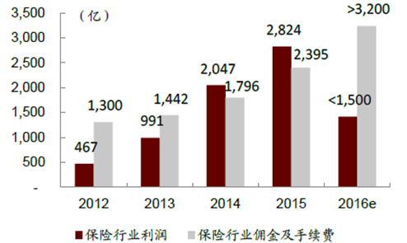

佣金及手续费逐年提高，说明传统保险公司在代理和中介机构上花费的成本越来越高，代理中介开始侵蚀，原本属于保险公司的利润蛋糕了。
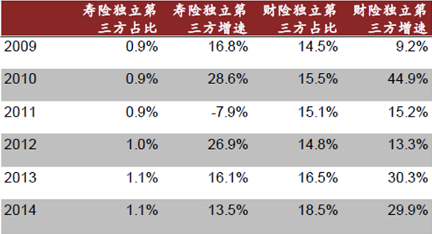

在独立第三方公司业务增长中，财险增速保持高速增长，寿险保持稳定增长。

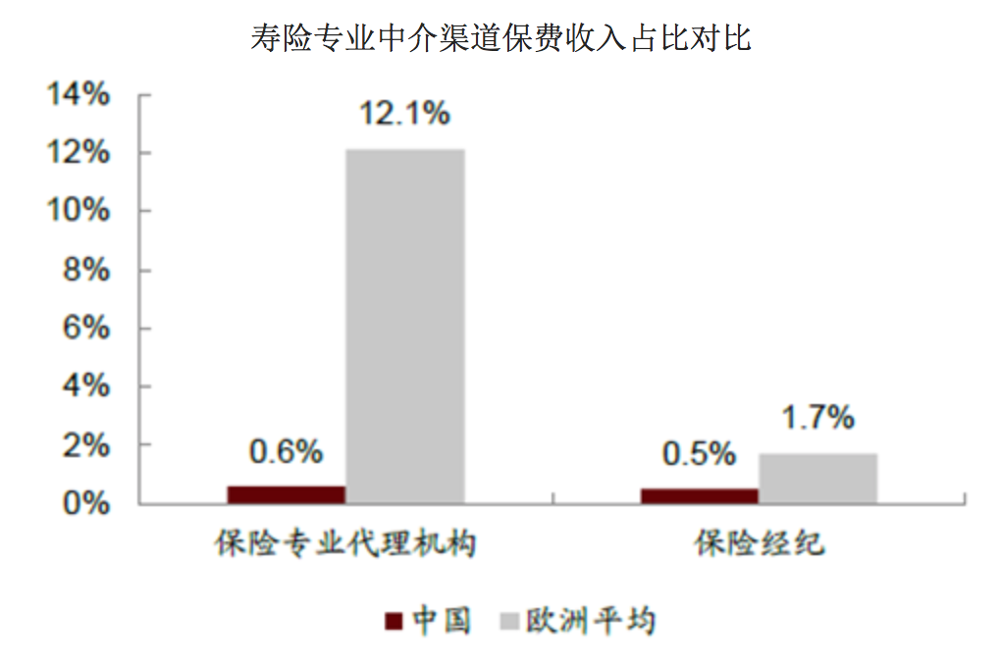
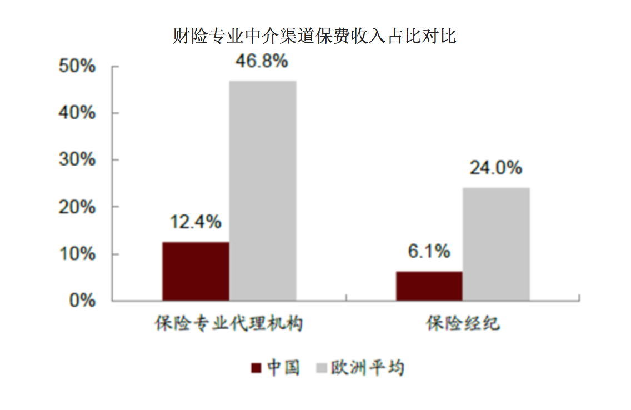

与欧洲现在的保险中介现状相比，中国中介机构的发展空间还有很大，机会非常多。

2014年财险公司互联网保费收入505.7亿元，同比增长114%。2015年1-9月，全行业网络销售渠道实现车险保费收入493.7亿元，同比增长57.23%，占车险业务的比例为11%，同比上升3.2个百分点。

2015年10月1日，《互联网保险业务监管暂行办法》正式实施，对互联网保险业务的经营主体、经营条件、经营区域、信息披露、监督管理等方面，明确了基本的经营规范和监管要求。同时，首次将第三方网络平台纳入监管范围。可以预见，在政策规章已经到位的情况下,未来网络销售渠道将呈现保险公司官网和第三方平台双轮驱动的格局，而网络也将不仅是一个销售渠道，更将成为一种新的客户体验方式，以及从投保到理赔、从售前到售后的全链条服务模式。在国家大力推动“互联网+”战略的形势下，互联网保险将成为最具发展潜力的渠道，将成为行业发展新的驱动力。

互联网+车险风起云涌 伴随互联网模式和思维向汽车行业的深度渗透，跨界合作、产业融合不断加剧，互联网+车险可谓风起云涌。 一是2015年5月，保监会批准众安保险增加机动车保险和金融信息服务等业务，可以开展交强险和商业车险。11月10日，推出共保合作模式的互联网车险品牌--“保骉”车险。 二是随着新车销售下滑，汽车电商也异常火爆，除了专业汽车电商外，大部分互联网企业均涉足汽车电商及汽车后市场，试图用互联网思维颠覆传统汽车销售与服务模式。三是专车、快车、拼车等出行方式的发展，一方面需要调整保险产品满足其需要，另一方面上述公司也聚集了大量的车主资源。四是以保养、洗车等为主题的汽车后服务O2O企业如雨后春笋般出现，形成了新的消费方式和客户界面。 虽然只是个开端，规模还不大，但上述企业凭借数据、客户等资源，直接或间接介入车险领域，成为车险市场的新生力量，为车险市场注入新的活力。

2015年中国汽车保险市场发展状况分析：http://www.chyxx.com/industry/201512/374261.html
通过问卷及网络剖析中国车险：http://www.chebiaow.com/car/baoxian/16527.html

